記載例（揚水機場・用水路）
ここには、
国営事業は「国」
道営事業は「北海道」
団体営事業は、「●●改良区」
と入力する。
ここには、
「●●市町村」、「●●改良区」
と入力する。
様式-揚水機場

適 正 化 事 業 ・ 新 規 加 入 施 設 調 書
１．揚水機場の施設名 |  |  |  |  |  |  |  | ( 年度、第 期生）
２．造成主体： 国営、県営、団体営、その他（ ） 管理主体：土地改良区（連合）、市町村、その他（ ）
造成年は、年止め記入とする。
３．造成（完成）年月： 昭和・平成 年 月
４．適正化加入事業費 千円 〔 事業費算出方法：□積上げ □見積（ 社） □一部見積（ 社） □その他（ ） 〕
５．施設の受益面積： ｈａ 最大取水量： ｍ３/sec
６．施設の規模・構造
仕様 機別 | 種 類 | 口径 | 全揚程 | 回転数 | 吐出量 | 台数 | 原 動 機 |  |  | 備 考
 |  | ㎜ | ｍ | min-1 | m3/min |  | ﾓｰﾀｰ･ｴﾝｼﾞﾝ別 | Kw・PS | 回転数min-1

主ポンプ

補助機器類 ・ 配電設備等 | 高圧受電設備 低圧受電設備

上屋の構造
運転方式 | 手動操作 一人制御（連動操作） オン－オフ制御（設定値制御） 自動制御（フィードバック制御）
操作場所 | 機側操作 遠隔操作 遠方操作
その他
附帯設備

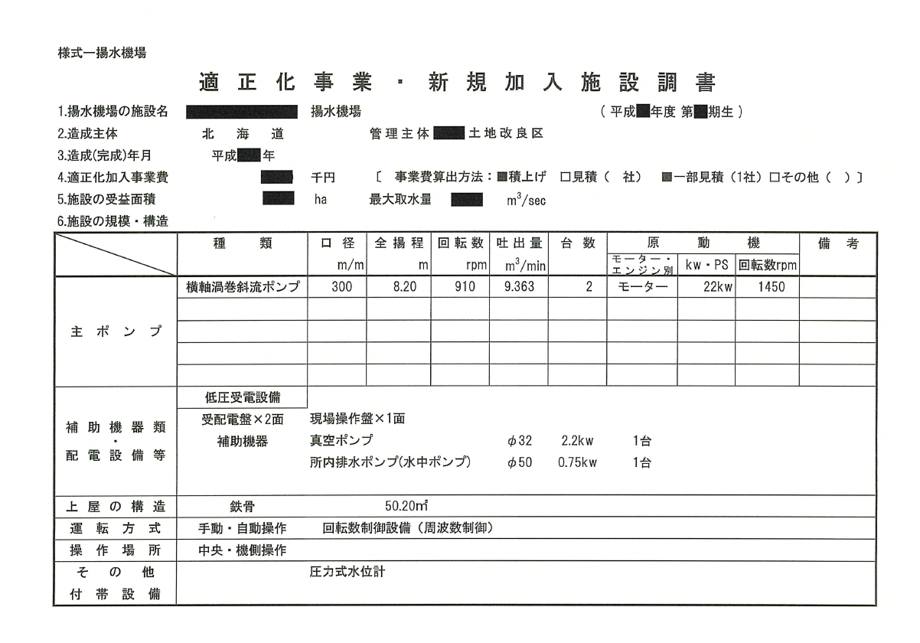
【揚水機場記載例】

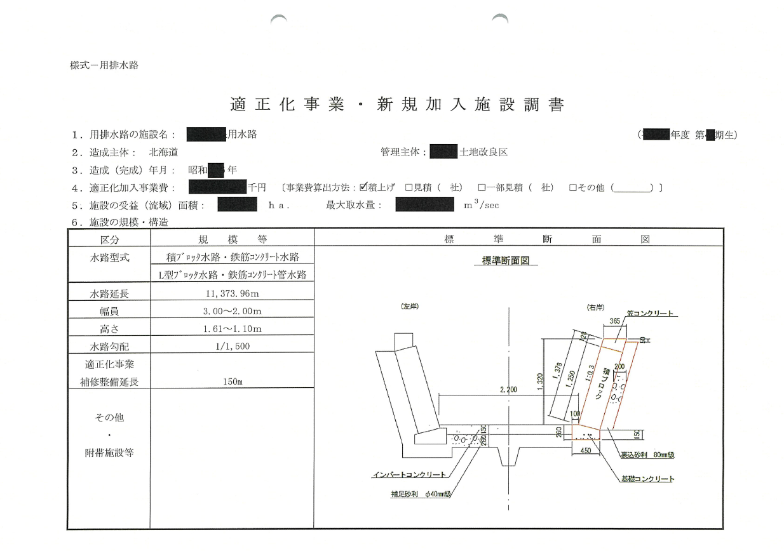

【用水路記載例】

